Screenshots
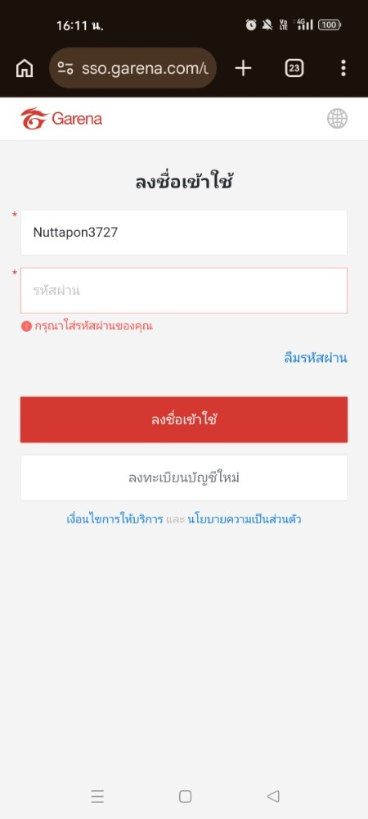
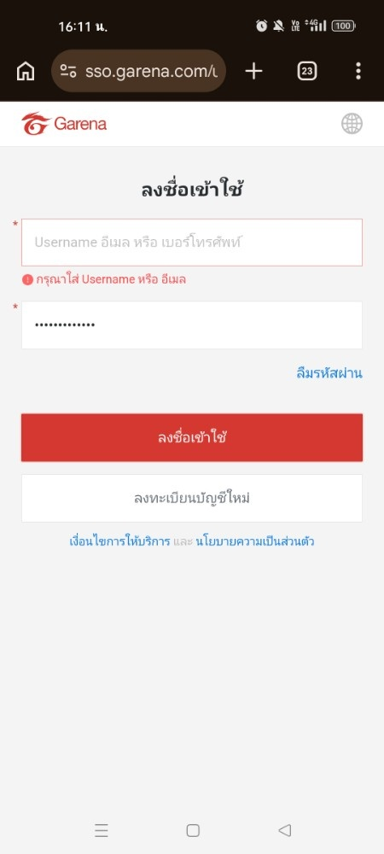
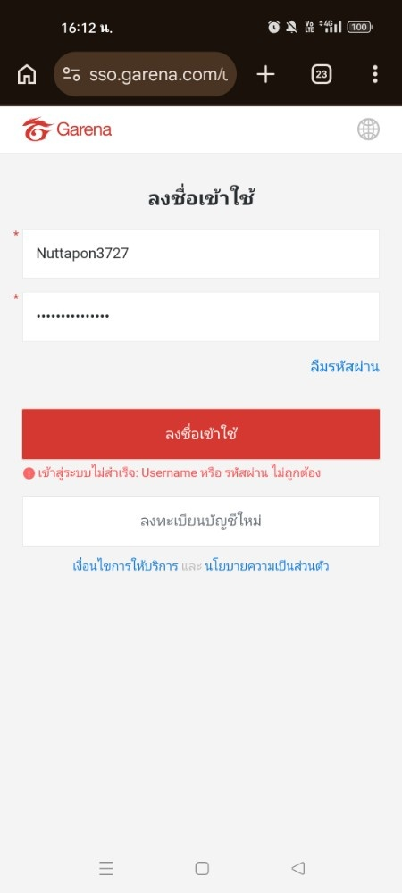
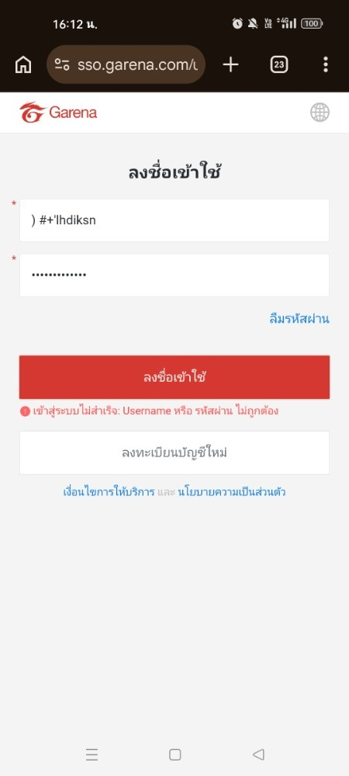

ข้อผิดพลาดของ GN010 ไม่กรอกรหัสผ่าน | ข้อผิดพลาดของ GN011 ไม่กรอก Username | ข้อผิดพลาดของ GN012 รหัสผ่านไม่ถูกต้อง | ข้อผิดพลาดของ GN013 Username ไม่ถูกต้อง

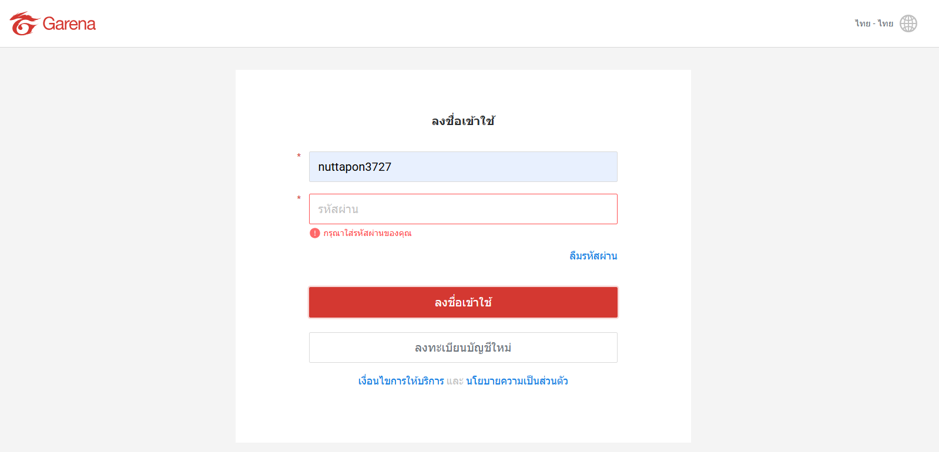
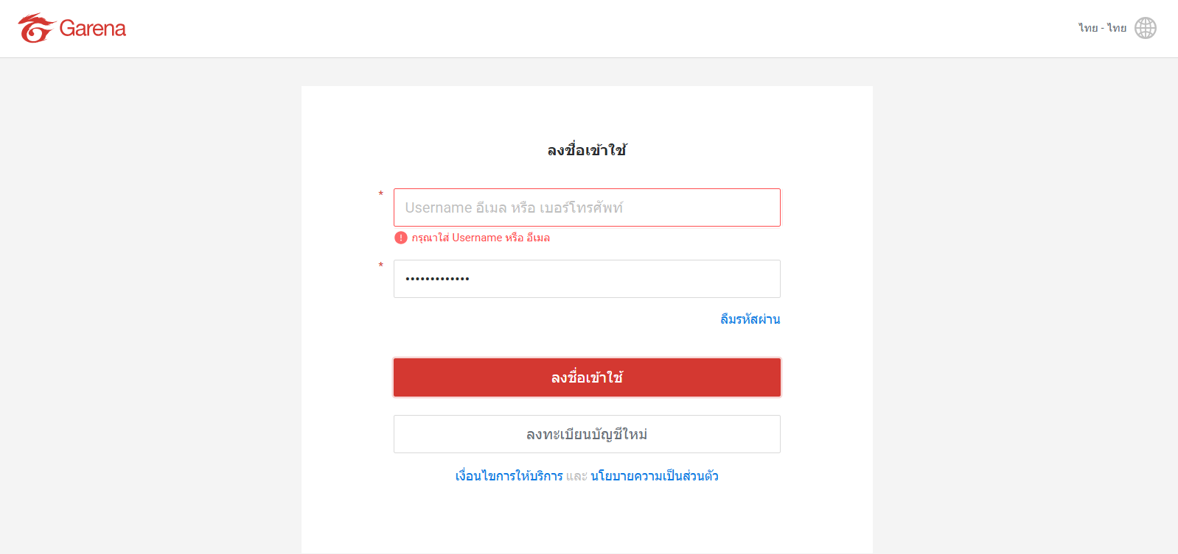
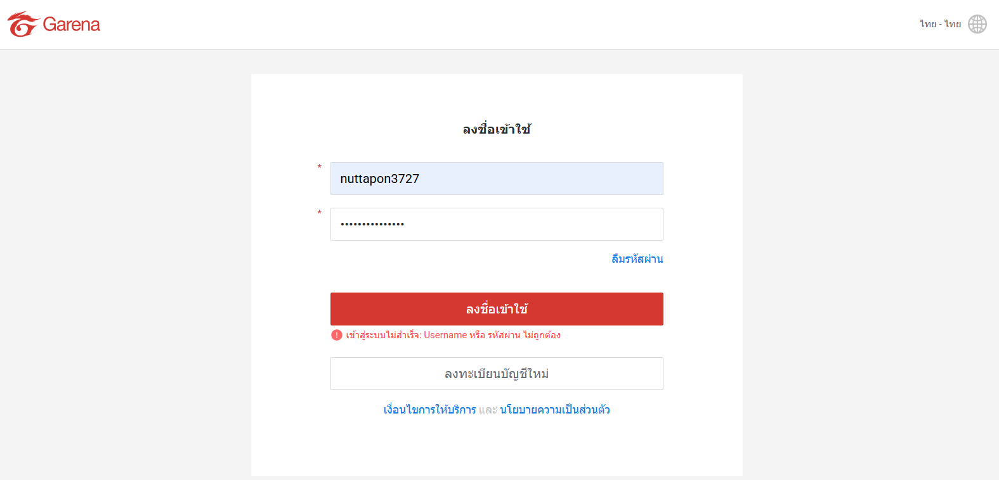
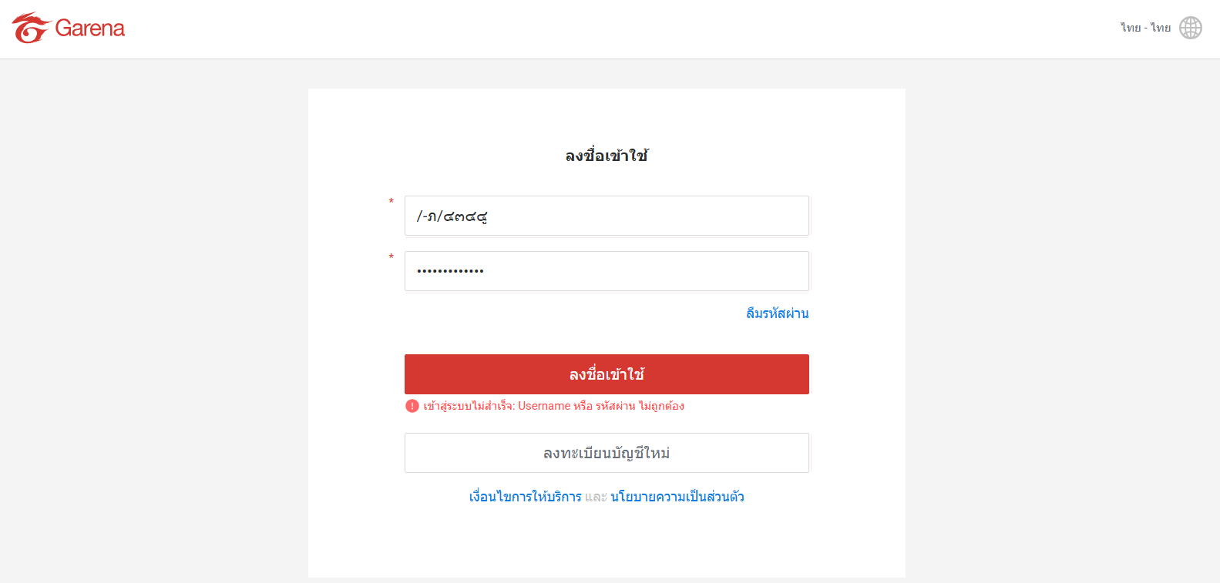

ข้อผิดพลาดของ GN014 ไม่กรอกรหัสผ่าน | ข้อผิดพลาดของ GN015 ไม่กรอก Username | ข้อผิดพลาดของ GN016 รหัสผ่านไม่ถูกต้อง | ข้อผิดพลาดของ GN017 Username ไม่ถูกต้อง

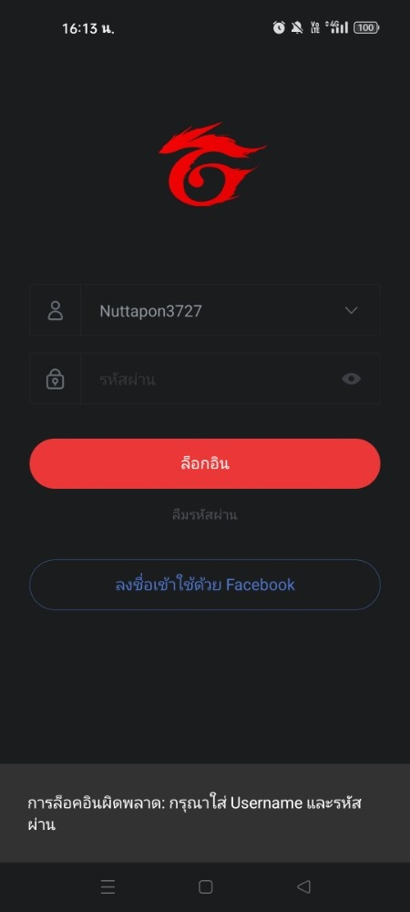
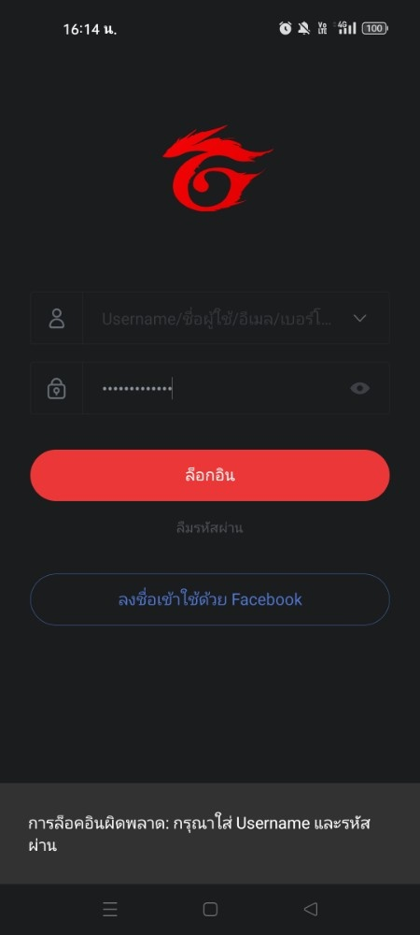
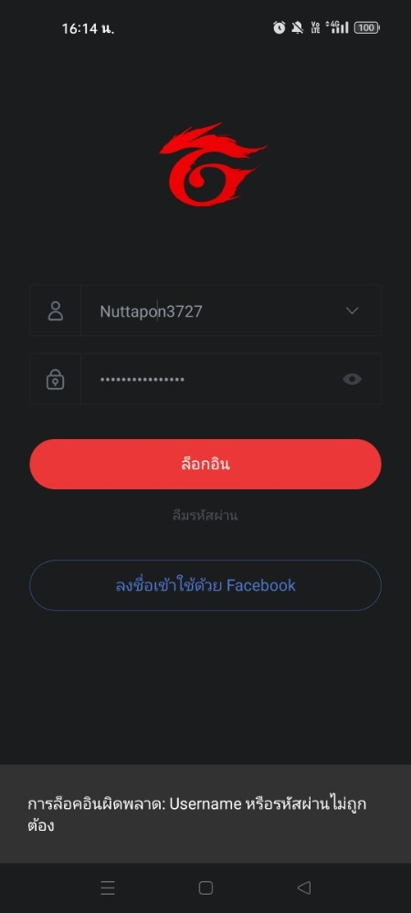


ข้อผิดพลาดของ GN018 ไม่กรอกรหัสผ่าน | ข้อผิดพลาดของ GN019 ไม่กรอก Username | ข้อผิดพลาดของ GN020 รหัสผ่านไม่ถูกต้อง | ข้อผิดพลาดของ GN021 Username ไม่ถูกต้อง

